Sheet1
CALENDARIO

LUNES | 2023-10-09 | CURRICULUM
MARTES | 2023-10-10 | Clase Tecnica 7B | 1
JUEVES | 2023-10-12 | Clase Tecnica 8B | 2

LUNES | 2023-10-16 | FERIADO
MARTES | 2023-10-17 | Clase Tecnica 9B | 3
JUEVES | 2023-10-19 | NO HAY CLASE

LUNES | 2023-10-23 | Perfiles en Accion
MARTES | 2023-10-24 | Clase Tecnica 10B + Entrega TP | 4
JUEVES | 2023-10-26 | Clase Tecnica 11B | 5

LUNES | 2023-10-30 | Feedback de Linkedin
MARTES | 2023-10-31 | Clase Tecnica 12B | 6

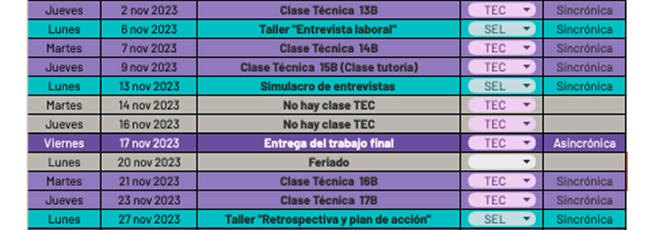
JUEVES | 2023-11-02 | Clase Tecnica 13B | 7

LUNES | 2023-11-06 | ENTREVISTAS
MARTES | 2023-11-07 | Clase Tecnica 14B | 8
JUEVES | 2023-11-09 | Clase Tecnica 15B | 9

LUNES | 2023-11-13 | SIMULACRO ENTREVISTAS
MARTES | 2023-11-14 | NO HAY CLASE
JUEVES | 2023-11-16 | NO HAY CLASE
VIERNES | 2023-11-17 | ENTREGA TRABAJO FINAL

LUNES | 2023-11-20 | FERIADO
MARTES | 2023-11-21 | Clase Tecnica 16B | 10
JUEVES | 2023-11-23 | Clase Tecnica 17B | 11

LUNES | 2023-11-27 | RETROSPECTIVA Y PLAN DE ACCION

VIERNES | 2023-12-15 | ENTREGA RECUPERATORIOS

